상품제안서
나전칠기보석함(이조당초쌍합) | 상품코드: S17476

 |  |  |  |  |  |  | 02-713-8555 | www.synergygift.co.kr
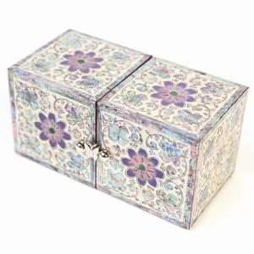 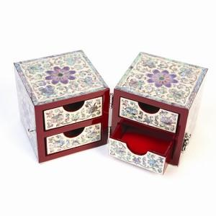

【상세/제작정보】 | 100개 이하의 소량 주문은 3만원의 인쇄비용이 청구됩니다. 자개로 로고 및 슬로건 제작은 별도 상담문의 바랍니다.

【인쇄/포장옵션】 | 실크 / 포장지포장

【공급단가】 | 수량 | 10~ | 50~ | 100~ | 300~ | 500~
*VAT별도 | 단가 | 75,000원 | 73,200원 | 70,200원 | 68,400원 | 66,600원

【상품 URL】 | https://www.synergygift.co.kr:443/src/goods_detail.php?gdno=74

